logic analyzer nmi debug
9 ~ 10の間で何かがおかしくなってる！！
cpu clock=9 | 4C5AB
10 | 54E63

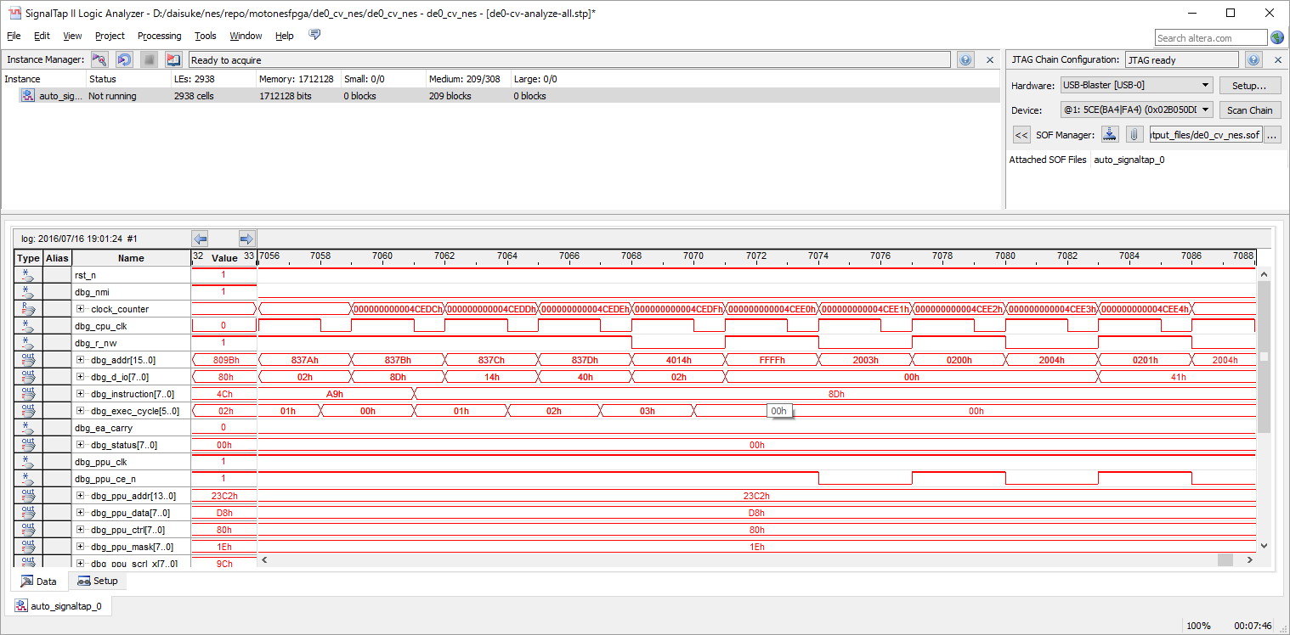

000000000003ffb2 8376: c8 INY
000000000003ffb4 8377: d0 f1 BNE #-15
000000000003ffb6 8379: a9 02 LDA #$02
000000000003ffb8 837b: 8d 14 40 STA $4014

＜＜DMAこのあとおかしい！

000000000003ffbc 837e: 60 RTS
000000000003ffc2 8388: 40 RTI
000000000003ffc8 8099: 4c 99 80 JMP $8099
000000000003ffcb 8099: 4c 99 80 JMP $8099
000000000003ffce 8099: 4c 99 80 JMP $8099
000000000003ffd1 8099: 4c 99 80 JMP $8099

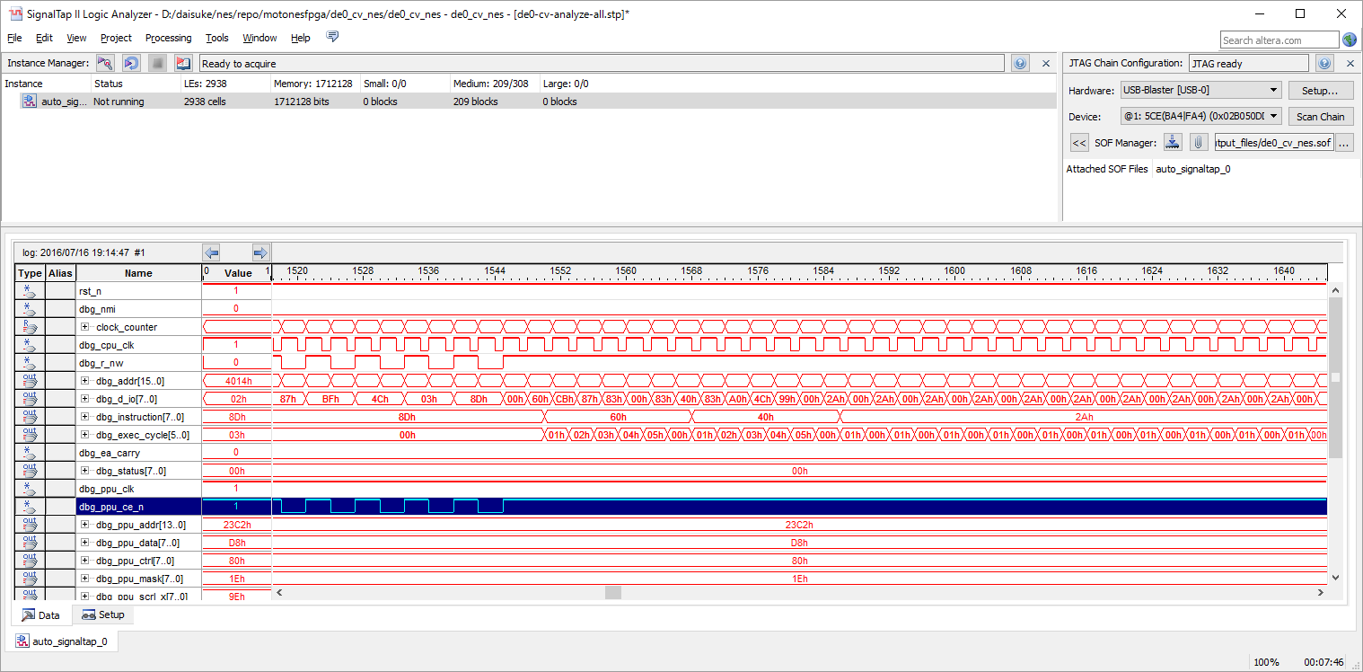

なんかおかしい

 | 4CEDEの1周期前のDMAは
 | 4cede
 | 44626
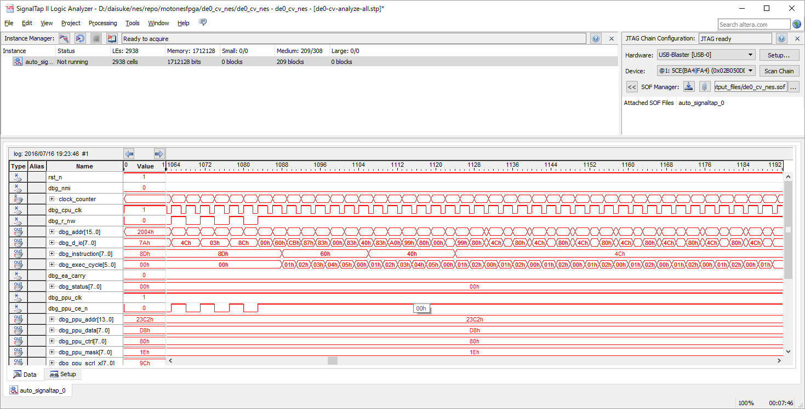
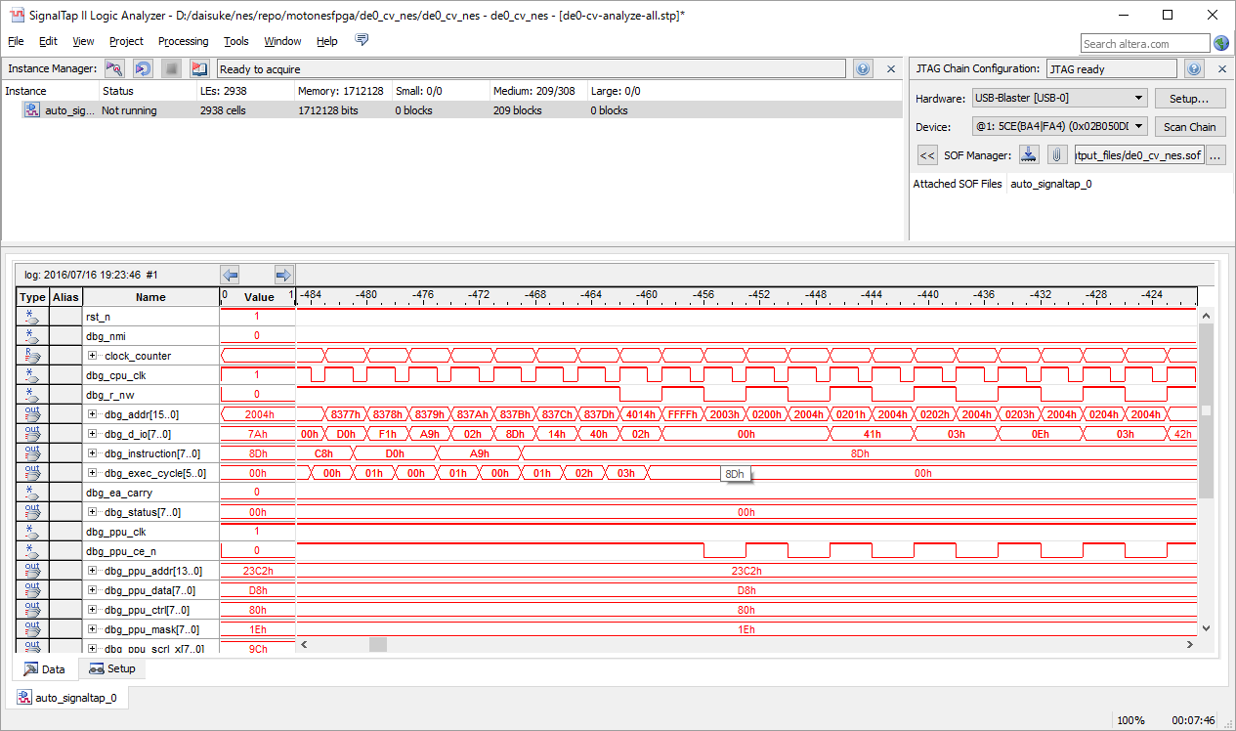

これが正しい。

000000000003ffb2 8376: c8 INY
000000000003ffb4 8377: d0 f1 BNE #-15
000000000003ffb6 8379: a9 02 LDA #$02
000000000003ffb8 837b: 8d 14 40 STA $4014

＜＜DMAこのあとおかしい！

000000000003ffbc 837e: 60 RTS
000000000003ffc2 8388: 40 RTI |  | <<RTIのstackが破壊されてる
000000000003ffc8 8099: 4c 99 80 JMP $8099
000000000003ffcb 8099: 4c 99 80 JMP $8099
000000000003ffce 8099: 4c 99 80 JMP $8099
000000000003ffd1 8099: 4c 99 80 JMP $8099

 | 正常パターン
 | DMA 開始部
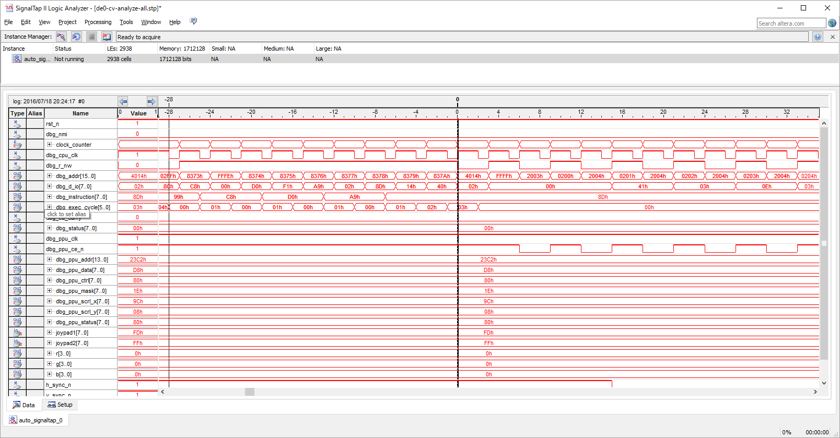

next instruction
837b

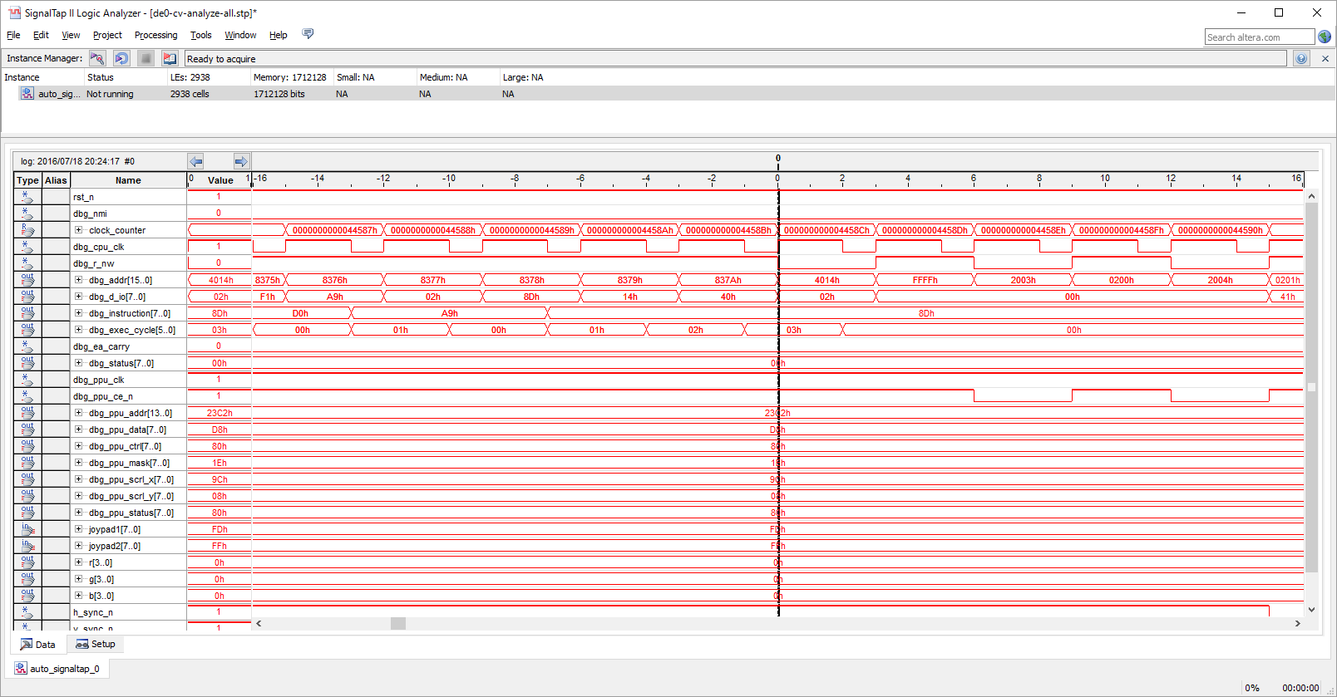

 | DMA終了部
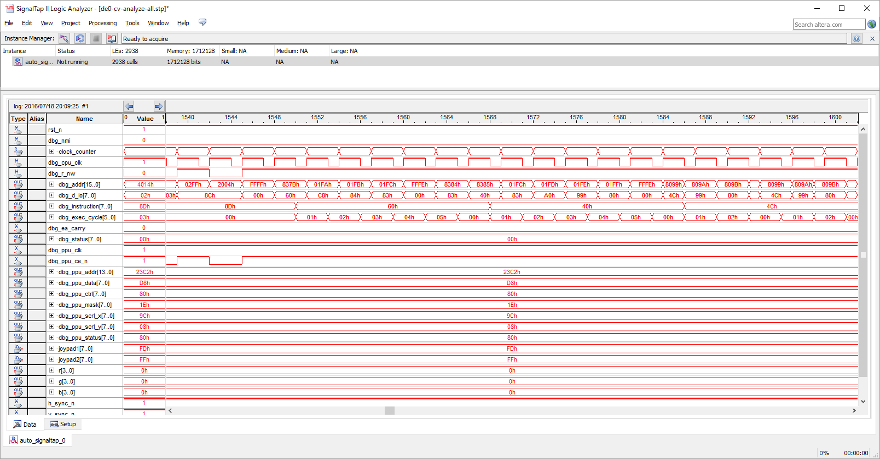

next instruction
RTI return addr 8099

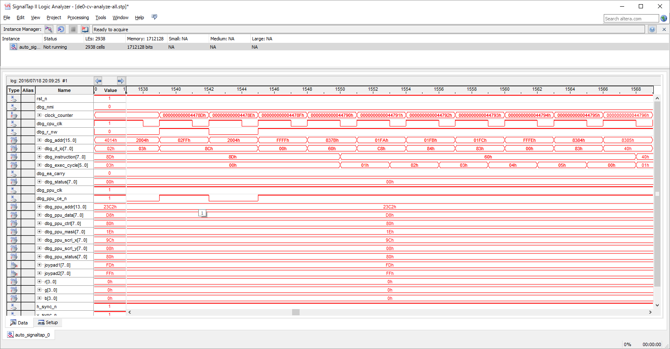

 | 異常パターン
 | DMA 開始部
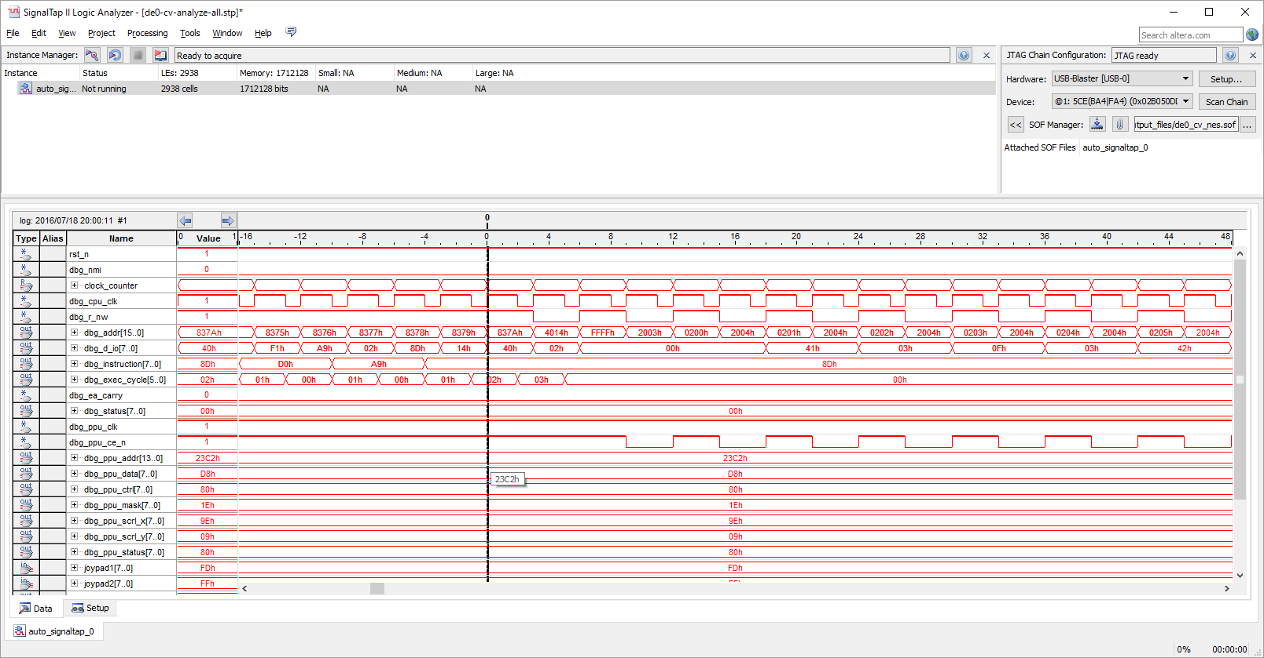

next instruction
837b

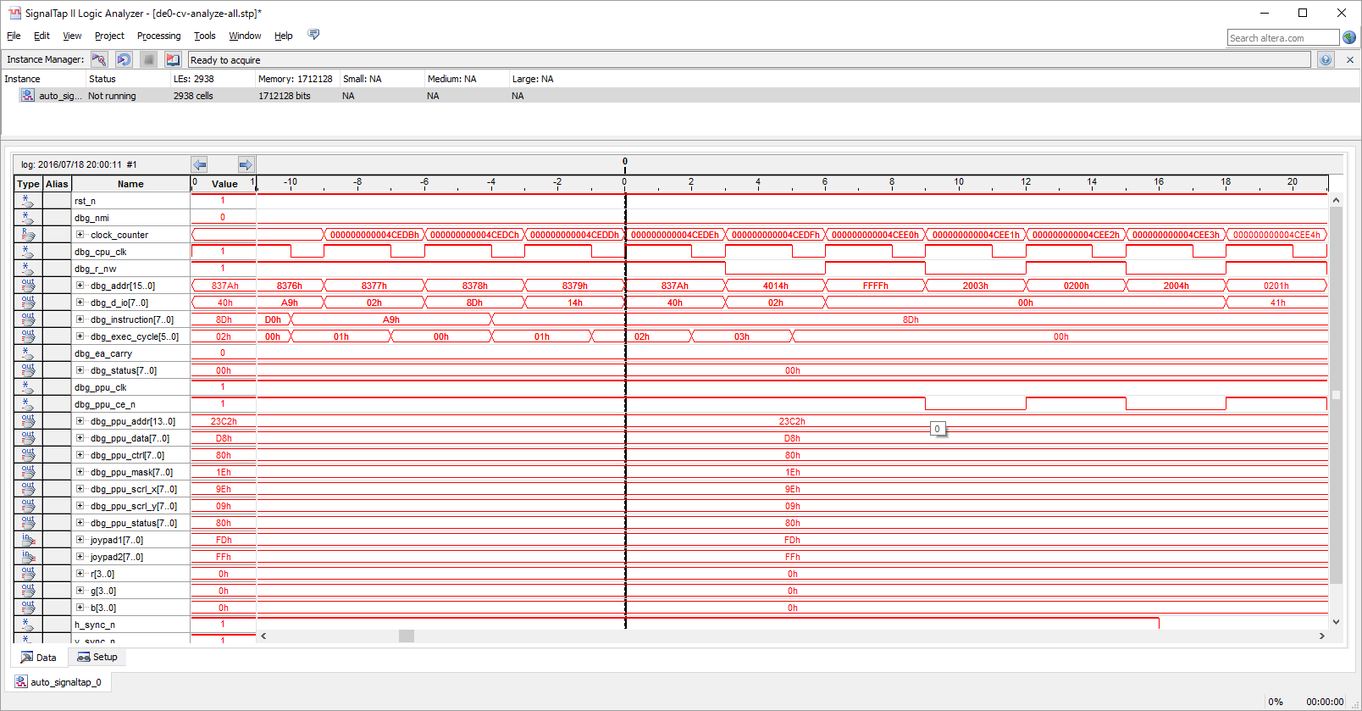

 | DMA終了部
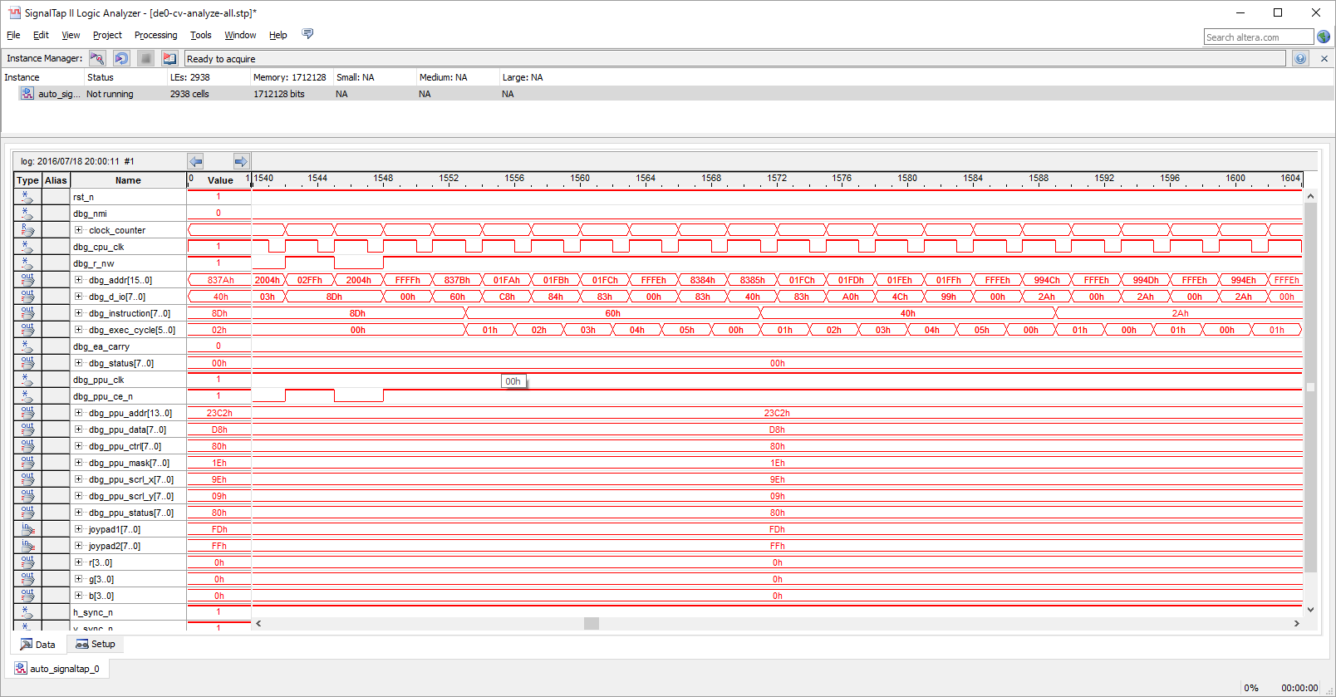

next instruction

RTI return addr 994C
Someboy broke addr 01fe with 4C!!!

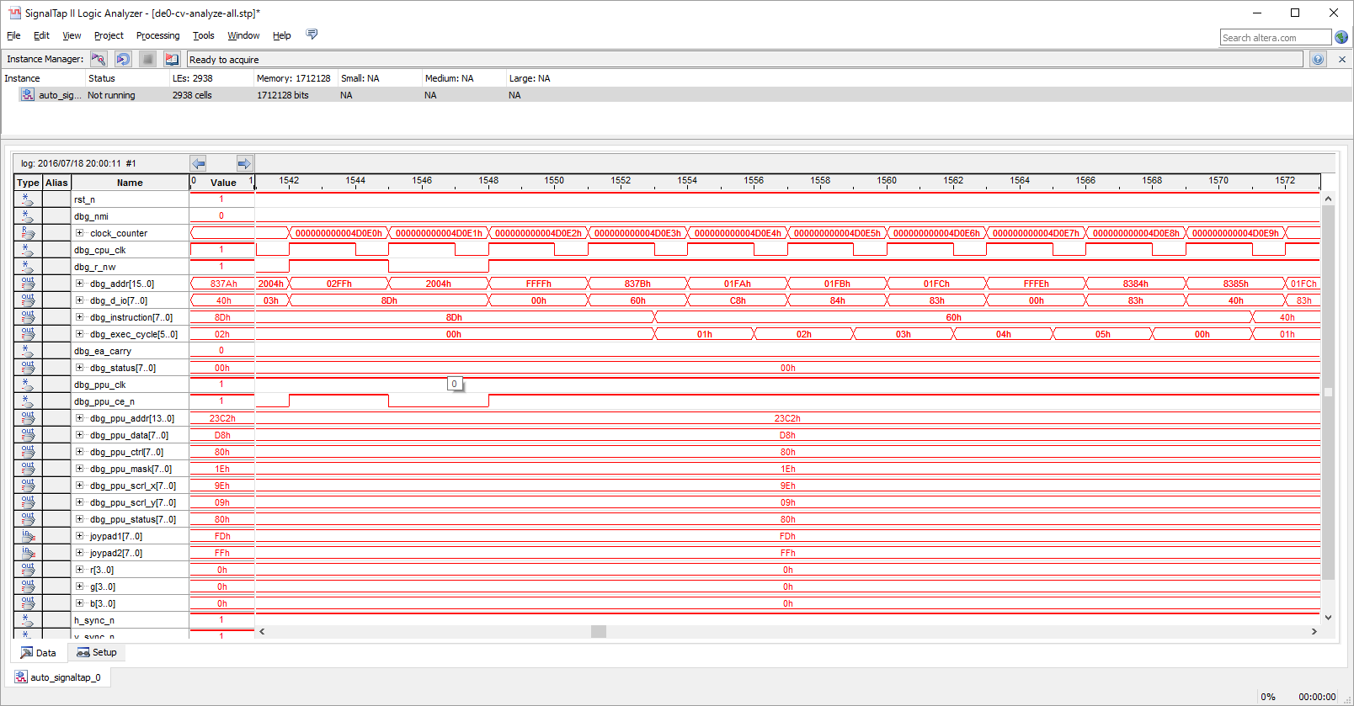

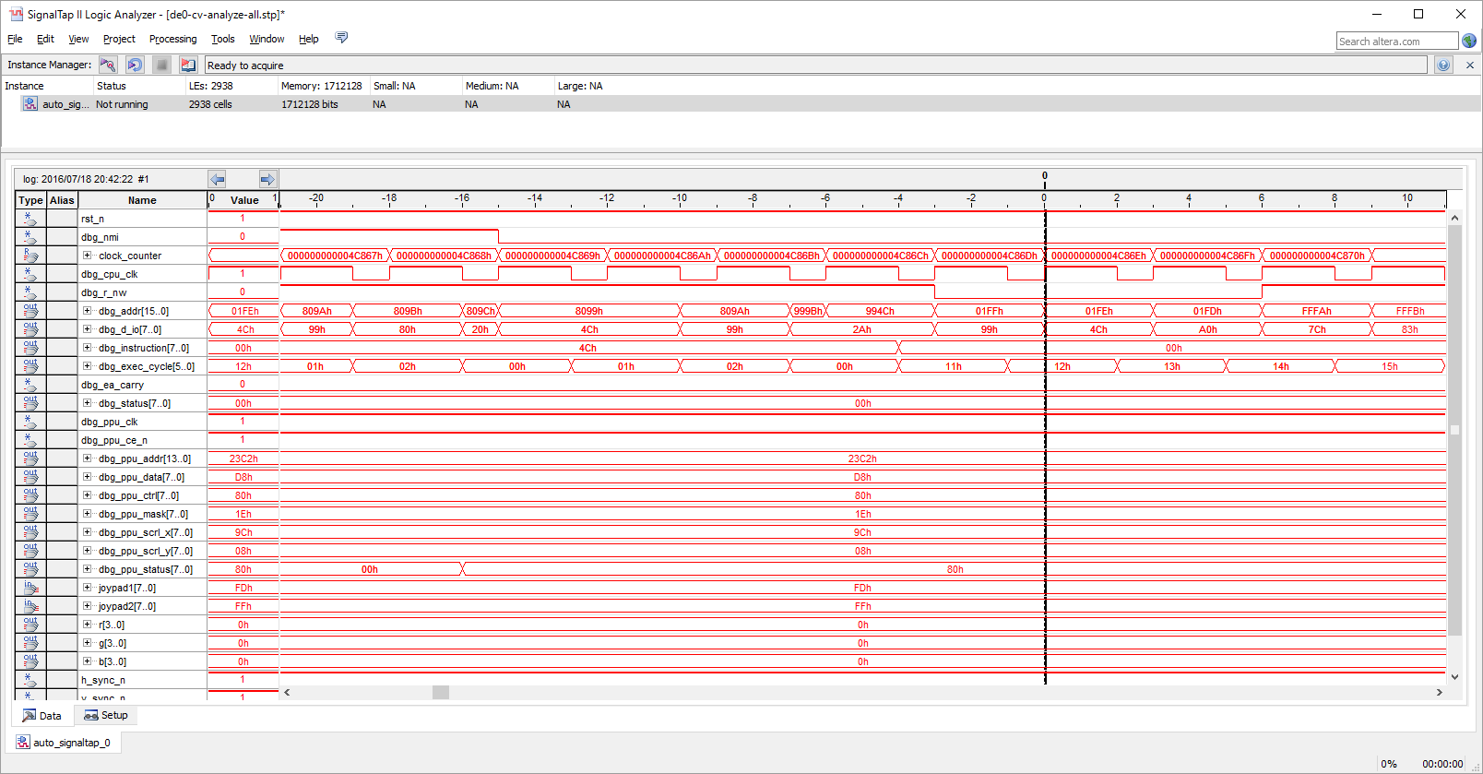

This guy just broke the memory!!

 | normally like this…
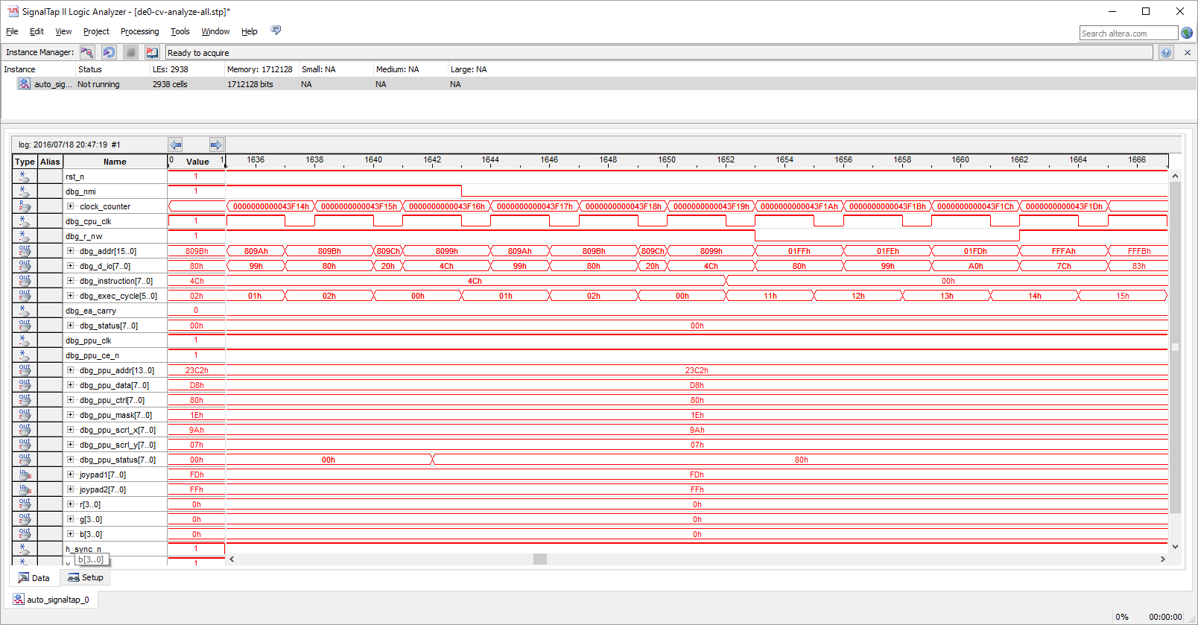

return to 8099

